Sheet1
[제작] 더메이드 유광 슬림핏 케이스_뽀송조이
STI : 02 6673 4900 , Fax : 02 6406 6543
배송주소:
제품명 | [제작] 더메이드 유광 슬림핏 케이스_뽀송조이
이미지 | 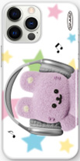 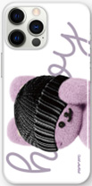 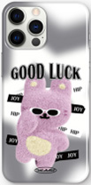 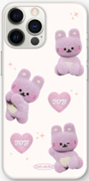 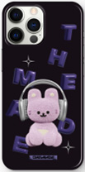 |  |  |  |  | 이미지
기종/디자인 | 레인보우 | 소라게 | 썬구리 | 하트 | 헤드셋 | 기종/디자인 | 레인보우 | 소라게 | 썬구리 | 하트 | 헤드셋
아이폰7/8 |  |  |  |  |  | 갤럭시S20 (G981)
아이폰7/8플러스 |  |  |  |  |  | 갤럭시S20플러스 (G986)
아이폰X/XS |  |  |  |  |  | 갤럭시S20울트라 (G988)
아이폰XS |  |  |  |  |  | 갤럭시S21 (G991)
아이폰XS MAX |  |  |  |  |  | 갤럭시S21플러스 (G996)
아이폰11 |  |  |  |  |  | 갤럭시S21울트라 (G998)
아이폰11 PRO |  |  |  |  |  | 갤럭시S22 (S901)
아이폰11 PRO MAX |  |  |  |  |  | 갤럭시S22플러스 (S906)
아이폰12 mini |  |  |  |  |  | 갤럭시S22울트라 (S908)
아이폰12/PRO |  |  |  |  |  | 갤럭시S23 (S911)
아이폰12 PRO MAX |  |  |  |  |  | 갤럭시S23플러스 (S916)
아이폰13 mini |  |  |  |  |  | 갤럭시S23울트라 (S918)
아이폰13 |  |  |  |  |  | 갤럭시S24 (S921)
아이폰13 PRO |  |  |  |  |  | 갤럭시S24플러스 (S926)
아이폰13 PRO MAX |  |  |  |  |  | 갤럭시S24울트라 (S928)
아이폰14 |  |  |  |  |  | 갤럭시노트8 (N950)
아이폰14 PLUS |  |  |  |  |  | 갤럭시노트9 (N960)
아이폰14 PRO |  |  |  |  |  | 갤럭시노트10 (N971)
아이폰14 PRO MAX |  |  |  |  |  | 갤럭시노트10플러스 (N976)
아이폰15 |  |  |  |  |  | 갤럭시노트20 (N981)
아이폰15 PLUS |  |  |  |  |  | 갤럭시노트20울트라 (N986)
아이폰15 PRO
아이폰15 PRO MAX
갤럭시S8 (G950)
갤럭시S8플러스 (G955)
갤럭시S9 (G960)
갤럭시S9플러스 (G965)
갤럭시S10e (G970)
갤럭시S10 (G973)
갤럭시S10플러스 (G975)
갤럭시S10 5G (G977)

